海洋観測速報-基本
 | No.2015-1 |  |  |  |  |  |  |  | 平成27年 2月 2日
八丈海洋観測報告

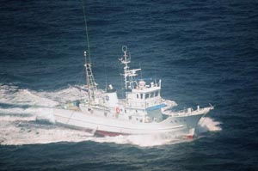
調査指導船「たくなん」

東京都 島しょ農林水産総合センター 八丈事業所

〒100-1511 東京都八丈島八丈町三根4222
TEL：04996-2-0209 FAX：04996-2-3429

調査指導船「たくなん」による八丈島沿岸海洋観測結果と八丈島神湊港及び青ヶ島三宝港定地水温観測結果についてお知らせします。
・沿岸定点観測 2012年1月18,19日に八丈島、東西の10測点にて観測
・八丈島定地観測 2012年1月1～31日、午前9時に神湊港内にて観測

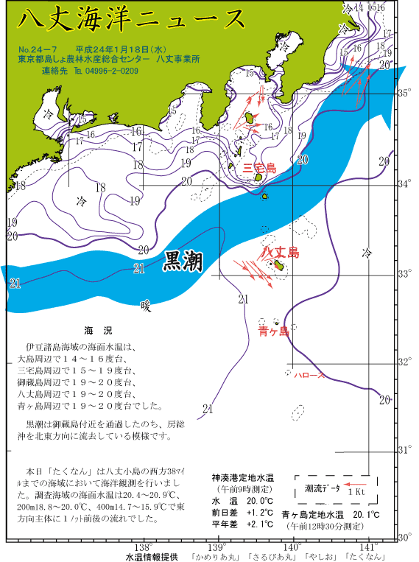
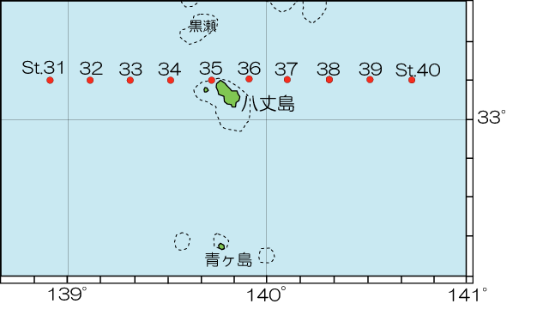

 |  |  |  |  |  |  | 図2 沿岸観測当時の黒潮流路
 |  | 図1 八丈島沿岸観測定点位置 |  |  |  |  | 八丈海洋ニュース№24-7(1/18号)より

表1 八丈島沿岸定点観測結果

観 測 点 |  | Sｔ.31 | Sｔ.32 | Sｔ.33 | Sｔ.34 | Sｔ.35 | Sｔ.36 | Sｔ.37 | Sｔ.38 | Sｔ.39 | Sｔ.40
観測月日 |  | - | - | 2020-01-23 | 2020-01-23 | 2020-01-23 | 2020-01-22 | 2020-01-22 | 2020-01-22 | 2020-01-22 | -
北 緯 |  | 33゜10’ | 33゜10’ | 33゜10’ | 33゜10’ | 33゜10’ | 33゜10’ | 33゜10’ | 33゜10’ | 33゜10’ | 33゜10’
東 経 |  | 138゜55’ | 139゜07’ | 139゜19’ | 139゜31’ | 139゜43’ | 139゜55’ | 140゜07’ | 140゜19’ | 140゜31’ | 140゜43’
水温 ℃ | 0ｍ | - | - | 20.0 | 20.3 | 20.3 | 20.2 | 19.9 | 18.2 | 19.7 | -
 | 100ｍ | - | - | 20.0 | 20.3 | 20.2 | 20.2 | 20.4 | 20.1 | 20.3 | -
 | 200ｍ | - | - | 17.5 | 18.1 | 17.5 | 18.9 | 19.2 | 17.9 | 18.1 | -
 | 300ｍ | - | - | 16.0 | 16.5 | 16.3 | 17.5 | 16.8 | 16.5 | 17.1 | -
 | 400ｍ | - | - | 13.9 | 13.9 | 13.4 | 15.5 | 14.1 | 15.3 | 15.4 | -
 | 500ｍ | - | - | 10.8 | 11.1 | - | - | - | 11.9 | 12.1 | -
流向 ° |  | - | - | 235 | 235 | 175 | 296 | 325 | 356 | 358 | -
流速 kt |  | - | - | 1.1 | 0.4 | 0.4 | 0.8 | 0.3 | 1.0 | 1.2 | -
 | 観測値 | 平年値（八丈島）
2020-01-01 | 19.7 | 19.18
2020-01-02 | 19 | 19.11
2020-01-03 | 20.1 | 19.10
2020-01-04 | 19 | 18.92
2020-01-05 | 17.5 | 19.08
2020-01-06 | 17.9 | 19.04
2020-01-07 | 18.7 | 18.93
2020-01-08 | 20.3 | 19.00
2020-01-09 | 18.9 | 18.96
2020-01-10 | 19.5 | 18.95
2020-01-11 | 18.6 | 18.77
2020-01-12 | 18.1 | 18.93
2020-01-13 | 19.1 | 18.92
2020-01-14 | 19.2 | 18.76
2020-01-15 | 18.7 | 18.61
2020-01-16 | 18.3 | 18.62
2020-01-17 | 17.9 | 18.72
2020-01-18 | 18.6 | 18.76
2020-01-19 | 18.1 | 18.69
2020-01-20 | 18.7 | 18.61
2020-01-21 | 18.1 | 18.55
2020-01-22 | 18.1 | 18.40
2020-01-23 | 18.5 | 18.38
2020-01-24 | 19.1 | 18.29
2020-01-25 | 18.8 | 18.25
2020-01-26 | 17.5 | 18.22
2020-01-27 | 15.7 | 18.30
2020-01-28 | 17.5 | 18.22
2020-01-29 | 18.7 | 18.24
2020-01-30 | 18.5 | 18.18
2020-01-31 | 18.2 | 18.21
 |  |  |  |  |  |  |  |  | ※赤字は平年より高め(+1.5℃～)、青字は平年より低め(～-1.5℃)

月平均水温
八丈島 1月 19.3℃

海洋観測速報-印刷用
令和2年2月12日
 | No.2020-1
八丈海洋観測報告(1月）

東京都 島しょ農林水産総合センター 八丈事業所

〒100-1511 東京都八丈島八丈町三根4222
TEL：04996-2-0209 FAX：04996-2-3429
調査指導船「たくなん」

調査指導船「たくなん」による八丈島沿岸海洋観測結果と八丈島神湊港における定地水温観測結果についてお知らせします。
黒潮概況： |  | 上旬：遠州灘沖30°10′N付近から伊豆諸島の西側を北上し、御蔵島付近を通過した後、房総沖に流去した。
 |  | 中旬：御前崎沖30°30′N付近から伊豆諸島の西側を北上し、御蔵島付近を通過した後、房総沖に流去した。
 |  | 下旬：大王崎沖30°30′N付近から伊豆諸島の西側をS字状に北上し、御蔵島付近を通過した後、房総沖に流去した。

・沿岸定点観測：2020年1月22日および23日に八丈島東西7測点で観測
表層は「低め～やや高め」、100ｍは「やや高め」～「高め」、200mは「やや高め」～「きわめて高め」
300mは「高め」～「きわめて高め」、400mは「やや高め」～「きわめて高め」、500mは「やや低め」～「きわめて高め」であった。

・神湊港定地観測 2020年1月1～31日、午前9時に神湊港内にて観測
 |  | 上旬「平年並み」、中旬「平年並み」、下旬「平年並み」で推移
※平年並み-0.5～+0.5 やや高め+0.5～+1.5 高め+1.5～+2.5 きわめて高め+2.5～
やや低め-0.5～-1.5 低め-1.5～-2.5 きわめて低め-2.5～
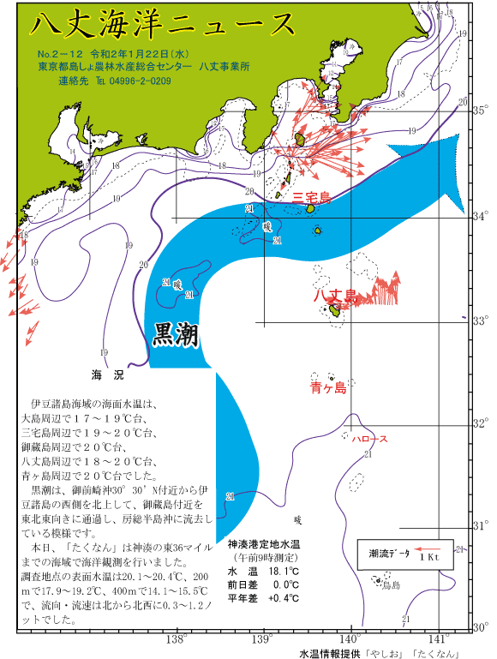
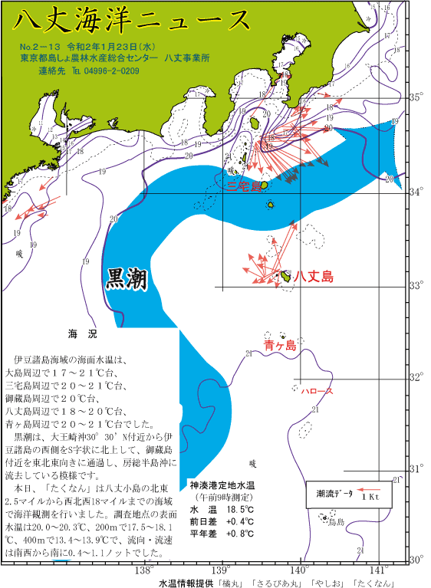

 | 図1 八丈島沿岸観測定点位置 |  |  |  |  |  | 八丈海洋ニュース№2-12(1/22号)、№2-13(1/23号)より
 |  |  |  |  |  |  |  | 図2 沿岸観測当時の黒潮流路

表1 八丈島沿岸定点観測結果
観 測 点 |  | Sｔ.31 | Sｔ.32 | Sｔ.33 | Sｔ.34 | Sｔ.35 |  | Sｔ.36 | Sｔ.37 | Sｔ.38 | Sｔ.39 | Sｔ.40 | セル色変え用 |  | Sｔ.31 | Sｔ.32 | Sｔ.33 | Sｔ.34 | Sｔ.35 | Sｔ.36 | Sｔ.37 | Sｔ.38 | Sｔ.39 | Sｔ.40
観測月日 |  | - | - | 2020-01-23 | 2020-01-23 | 2020-01-23 |  | 2020-01-22 | 2020-01-22 | 2020-01-22 | 2020-01-22 | - | 観測月日
北 緯 |  | 33゜10’ | 33゜10’ | 33゜10’ | 33゜10’ | 33゜10’ |  | 33゜10’ | 33゜10’ | 33゜10’ | 33゜10’ | 33゜10’ | 北 緯
東 経 |  | 138゜55’ | 139゜07’ | 139゜19’ | 139゜31’ | 139゜43’ |  | 139゜55’ | 140゜07’ | 140゜19’ | 140゜31’ | 140゜43’ | 東 経
水温 ℃ | 0ｍ | - | - | 20.0 | 20.3 | 20.3 |  | 20.2 | 19.9 | 18.2 | 19.7 | - | 平年差 ℃ | 0 | #VALUE! | #VALUE! | 0.3 | 1.0 | 1.0 | 1.5 | 0.8 | -1.6 | -0.1 | #VALUE!
 | 100ｍ | - | - | 20.0 | 20.3 | 20.2 |  | 20.2 | 20.4 | 20.1 | 20.3 | - |  | 100 | #VALUE! | #VALUE! | 1.3 | 1.8 | 2.2 | 1.8 | 2.3 | 1.5 | 1.8 | #VALUE!
 | 200ｍ | - | - | 17.5 | 18.1 | 17.5 |  | 18.9 | 19.2 | 17.9 | 18.1 | - |  | 200 | #VALUE! | #VALUE! | 1.5 | 2.1 | 1.6 | 2.6 | 3.4 | 1.4 | 1.4 | #VALUE!
 | 300ｍ | - | - | 16.0 | 16.5 | 16.3 |  | 17.5 | 16.8 | 16.5 | 17.1 | - |  | 300 | #VALUE! | #VALUE! | 2.5 | 2.7 | 1.9 | 3.8 | 2.6 | 2.4 | 2.7 | #VALUE!
 | 400ｍ | - | - | 13.9 | 13.9 | 13.4 |  | 15.5 | 14.1 | 15.3 | 15.4 | - |  | 400 | #VALUE! | #VALUE! | 3.0 | 2.5 | 1.6 | 4.4 | 2.7 | 4.1 | 3.1 | #VALUE!
 | 500ｍ | - | - | 10.8 | 11.1 | 11.4 |  | - | 12.0 | 11.9 | 12.1 | - |  | 500 | #VALUE! | #VALUE! | 1.9 | 1.9 | -1.3 | #VALUE! | 4.5 | 3.2 | 2.9 | #VALUE!
流向 ° |  | - | - | 235 | 235 | 175 |  | 296 | 325 | 356 | 358 | - | 流向 °
流速 kt |  | - | - | 1.1 | 0.4 | 0.4 |  | 0.8 | 0.3 | 1.0 | 1.2 | - | 流速 kt
 |  |  |  | ※赤字は平年より高め(+1.5℃～)、青字は平年より低め(～-1.5℃) |  |  |  |  |  |  |  |  | 平年差早見表 |  | Sｔ.31 | Sｔ.32 | Sｔ.33 | Sｔ.34 | Sｔ.35 | Sｔ.36 | Sｔ.37 | Sｔ.38 | Sｔ.39 | Sｔ.40
 | 観測値 | 平年値（八丈島）
2020-01-01 | 19.7 | 19.18
2020-01-02 | 19 | 19.11
2020-01-03 | 20.1 | 19.10
2020-01-04 | 19 | 18.92
2020-01-05 | 17.5 | 19.08
2020-01-06 | 17.9 | 19.04
2020-01-07 | 18.7 | 18.93
2020-01-08 | 20.3 | 19.00
2020-01-09 | 18.9 | 18.96
2020-01-10 | 19.5 | 18.95
2020-01-11 | 18.6 | 18.77
2020-01-12 | 18.1 | 18.93
2020-01-13 | 19.1 | 18.92
2020-01-14 | 19.2 | 18.76
2020-01-15 | 18.7 | 18.61
2020-01-16 | 18.3 | 18.62
2020-01-17 | 17.9 | 18.72
2020-01-18 | 18.6 | 18.76
2020-01-19 | 18.1 | 18.69
2020-01-20 | 18.7 | 18.61
2020-01-21 | 18.1 | 18.55
2020-01-22 | 18.1 | 18.40
2020-01-23 | 18.5 | 18.38
2020-01-24 | 19.1 | 18.29
2020-01-25 | 18.8 | 18.25
2020-01-26 | 17.5 | 18.22
2020-01-27 | 15.7 | 18.30
2020-01-28 | 17.5 | 18.22
2020-01-29 | 18.7 | 18.24
2020-01-30 | 18.5 | 18.18
2020-01-31 | 18.2 | 18.21
 |  |  |  |  |  |  |  |  |  |  |  |  | 観測月日
 |  |  |  |  |  |  |  |  |  |  |  |  | 北 緯 |  | 33゜10’ | 33゜10’ | 33゜10’ | 33゜10’ | 33゜10’ | 33゜10’ | 33゜10’ | 33゜10’ | 33゜10’ | 33゜10’
 |  |  |  |  |  |  |  |  |  |  |  |  | 東 経 |  | 138゜55’ | 139゜07’ | 139゜19’ | 139゜31’ | 139゜43’ | 139゜55’ | 140゜07’ | 140゜19’ | 140゜31’ | 140゜43’
 |  |  |  |  |  |  |  |  |  |  |  |  | 水温 ℃ | 0 | #VALUE! | #VALUE! | +- | + | + | + | + | -- | -+ | #VALUE!
 |  |  |  |  |  |  |  |  |  |  |  |  |  | 100 | #VALUE! | #VALUE! | + | ++ | ++ | ++ | ++ | + | ++ | #VALUE!
 |  |  |  |  |  |  |  |  |  |  |  |  |  | 200 | #VALUE! | #VALUE! | + | ++ | ++ | +++ | +++ | + | + | #VALUE!
 |  |  |  |  |  |  |  |  |  |  |  |  |  | 300 | #VALUE! | #VALUE! | ++ | +++ | ++ | +++ | +++ | ++ | +++ | #VALUE!
 |  |  |  |  |  |  |  |  |  |  |  |  |  | 400 | #VALUE! | #VALUE! | +++ | ++ | ++ | +++ | +++ | +++ | +++ | #VALUE!
月平均水温
八丈島 1月
18.5℃
 |  |  |  |  |  |  |  |  |  |  |  |  |  | 500 | #VALUE! | #VALUE! | ++ | ++ | - | #VALUE! | +++ | +++ | +++ | #VALUE!
 |  |  |  |  |  |  |  |  |  |  |  |  | 流向 °
 |  |  |  |  |  |  |  |  |  |  |  |  | 流速 kt

 |  |  |  | 図3 八丈島（神湊港）定地水温観測結果

